結合試験_エビデンス
結合試験 エビデンス |  | システムID |  | 改訂日 | 2024-10-24 | No.
 |  | システム名称 | 電子商取引システム | 改訂者 | 馬嶋航大

項番 | 画面

1 | メイン画面でキーワード入力後に検索を押下

 | 遷移を確認

2 | メイン画面でカテゴリ「すべて」を指定して検索を押下

 | 遷移を確認
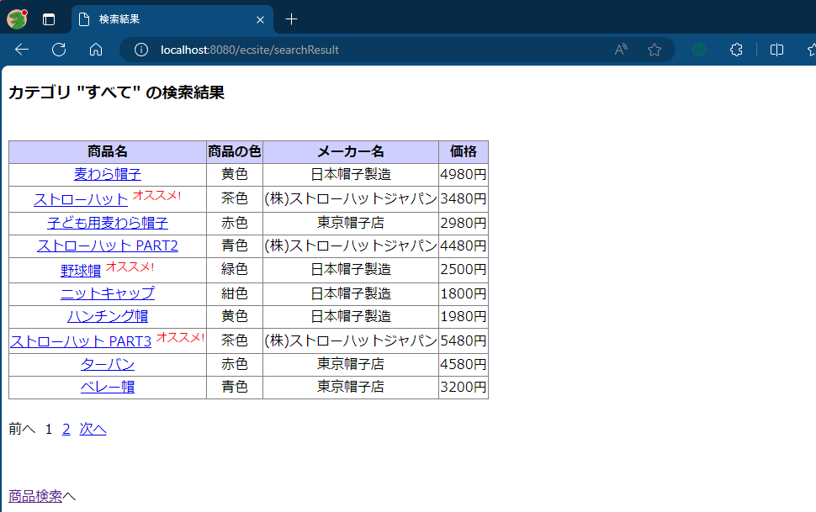

3 | メイン画面でカテゴリ「帽子」を指定して検索を押下

 | 遷移を確認
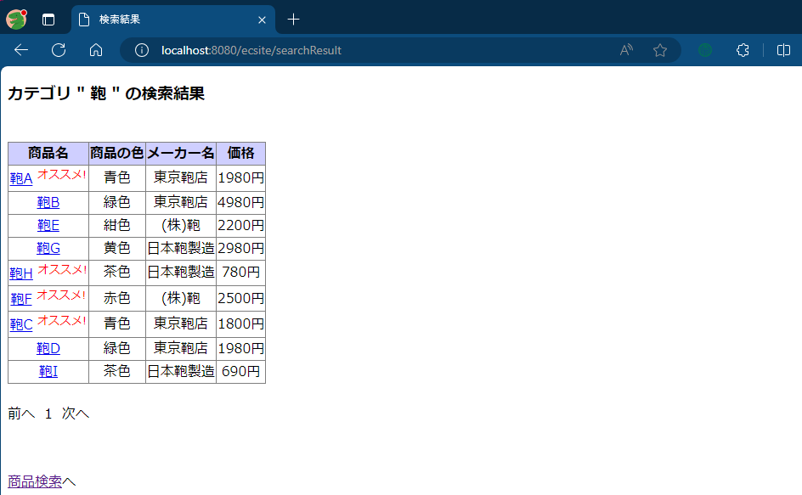

4 | メイン画面でカテゴリ「鞄」を指定して検索を押下

 | 遷移を確認

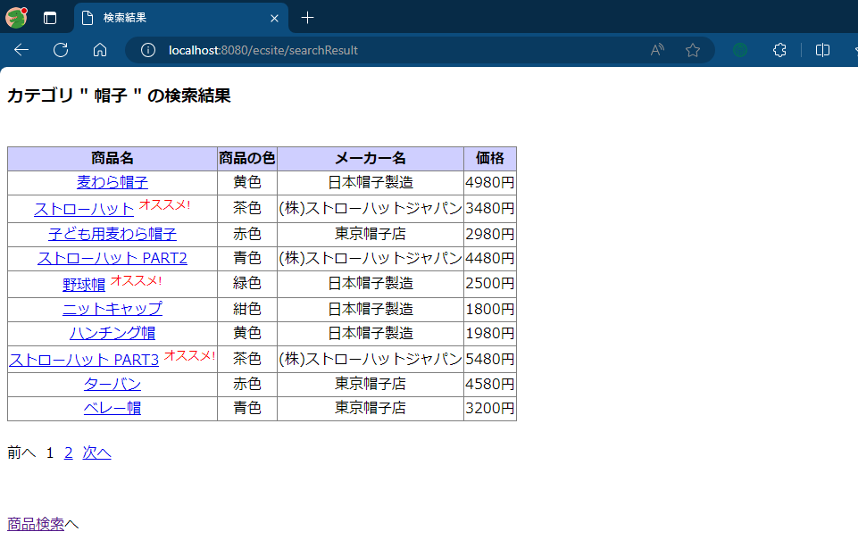

5 | １ページ目でページ番号を押下
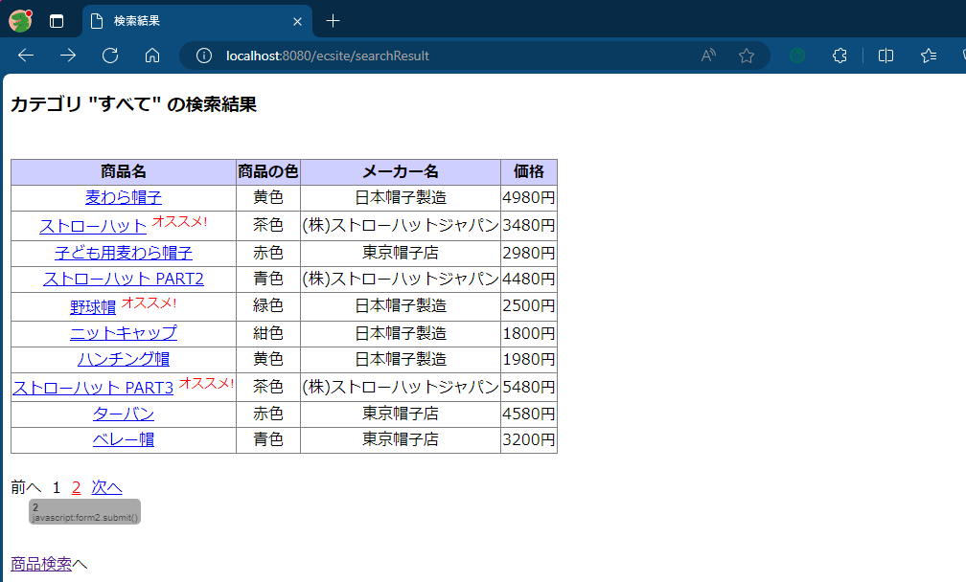

 | 遷移を確認
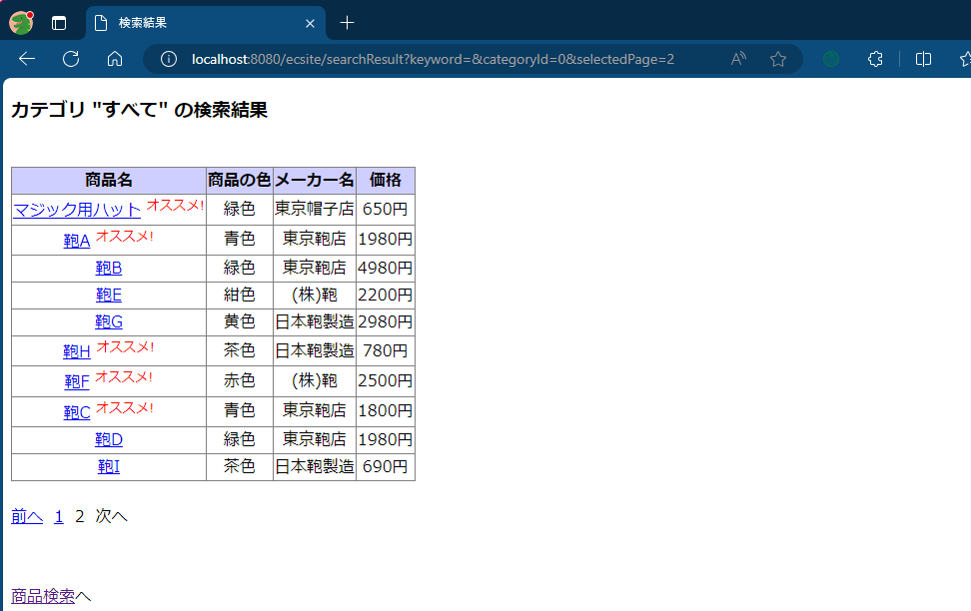

6 | 2ページ目で「前へ」を押下
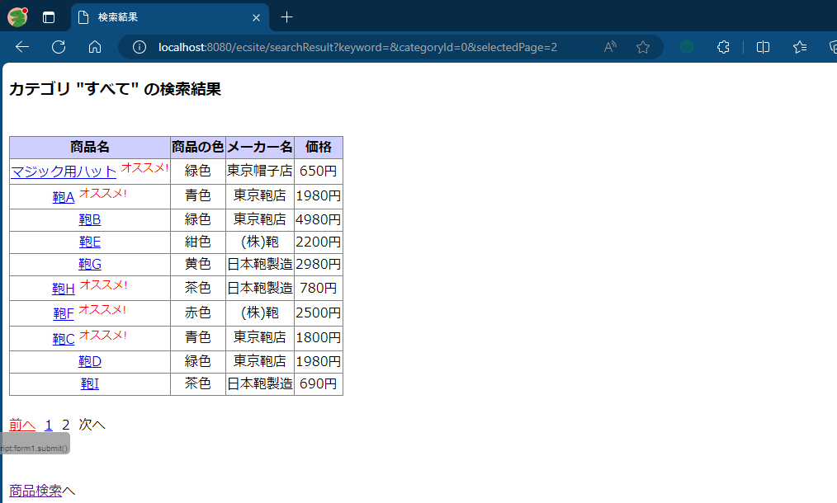

 | 遷移を確認
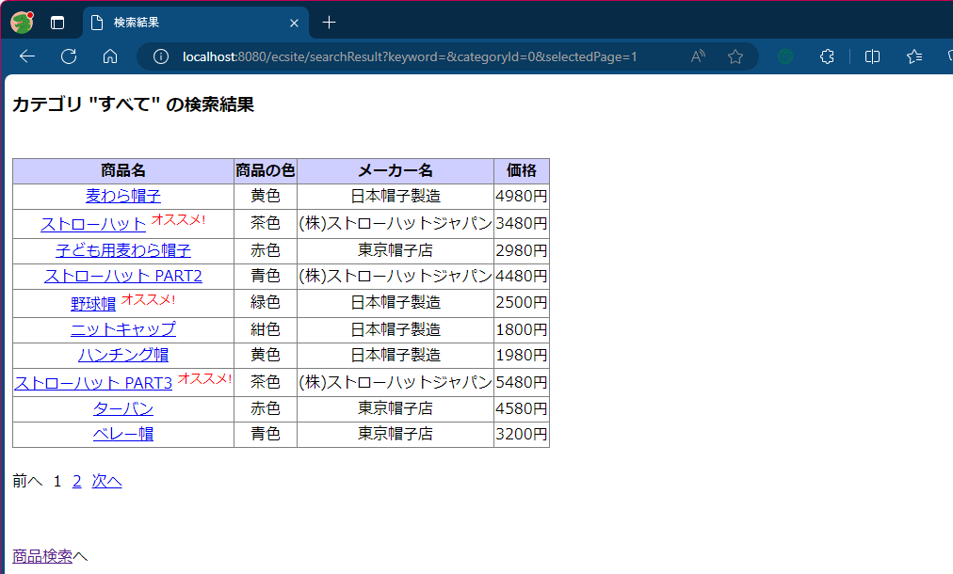

7 | 1ページ目で「次へ」を押下
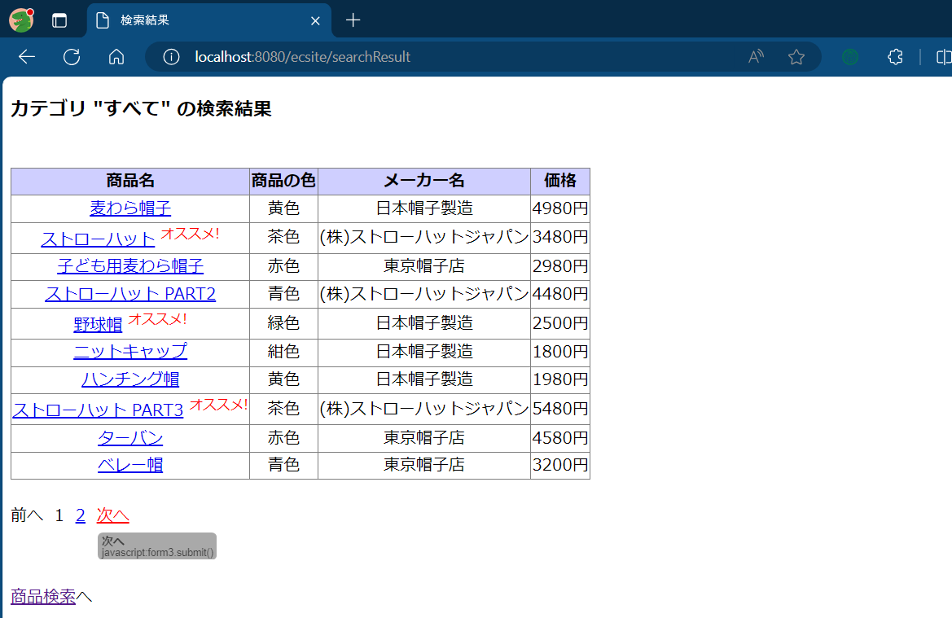

 | 遷移を確認


8 | 検索結果画面で「商品検索へ」を押下
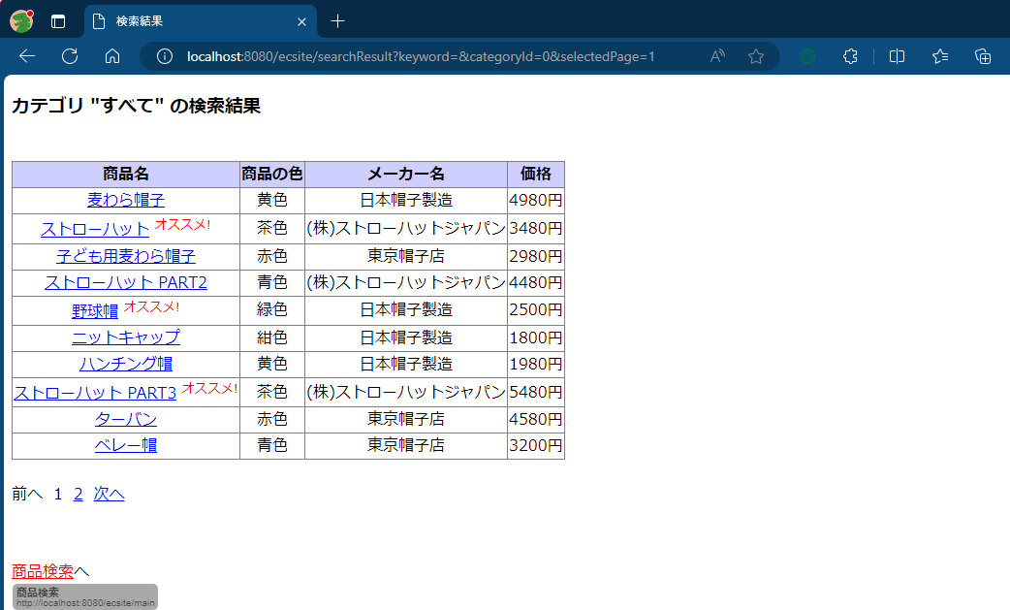

 | 遷移を確認

